Лист1
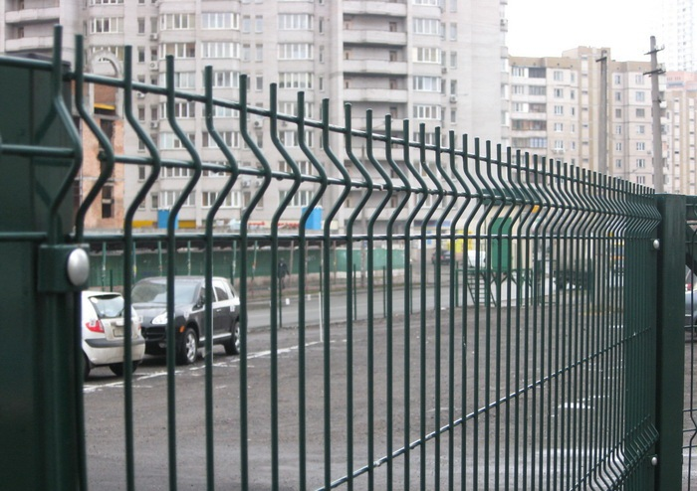

Наш адрес: г. Днепропетровск, ул. Рабочая ,23 в. Наш тел.: моб.067-636-95-42 Виктория email: panparkanvika@gmail.com Сайт: http://panparkan.com/

Коммерческое предложение на поставку систем ограждений
№ п/п | Наименование | Спецификация | ед. изм. | кол-во, | Цена за ед. грн. с НДС | Всего грн. с НДС
1 | Проволочная панель "Рубеж" | секция2500х2400 мм, Д 5мм, оцинкованная + полимерное покрытие | шт | 104 | 1476.00 | 153,504.00
2 | Столб 3000мм | Профильная оцинкованная труба 60х40мм, + полимерное покрытие | шт | 105 | 393.00 | 41,265.00
3 | Крепеж | скоба, болт,гайка,заглушка | шт | 420 | 12.00 | 5,040.00
4 | Калитка 1000х2400 мм | Рама из профильной трубы 60х40 мм, 2 столба 60х80мм, замок под ключ + полимерное покрытие | шт | 2 | 7425.00 | 14,850.00
5 | Ворота 5000х2400мм распашные | Рама из профильной трубы 60х40 мм, 2 столба 100х100 мм, ушки под навесной замок + полимерное покрытие | шт | 1 | 20684.00 | 20,684.00
Итого в грн. с НДС: |  |  |  |  |  | 235,343.00
20%(возможное удорожание) |  |  |  |  |  | 282,411.60
 |  | Цвет Ral 6005

